Sheet1
 |  | 誓 約 書

私は、貴教育委員会の採用選考に際し、以下の事項を誓約いたします。

 | １．私は、裏面記載の、令和８年１２月２５日までに施行予定の学校設置者等
 | 及び民間教育保育等事業者による児童対象性暴力等の防止等のための措置
 | に関する法律（令和６年法律第６９号）第２条第８項に規定する特定性犯
 | 罪事実該当者ではありません。

 | ※ なお、本誓約書署名時に同法第２条第７項第６号が委任する政令が制
 | 定されていない場合であっても、青少年健全育成条例や迷惑防止条例等
 | の条例における同号イからニに定める行為に対する罰則について、前科
 | がないこと（当該前科に係る特定性犯罪該当者に該当しないこと）を、
 | 本誓約書をもって誓約いたします。

 | ２．採用選考の過程で提出する書面及び申告する内容はすべて事実であり、事
 | 実と異なる申告は一切いたしません。

 |  |  | （署名年月日）
 |  |  | （受験番号）
 |  |  | （選考区分）
 |  |  | （試験区分・教科科目）
 |  |  | （氏 名）

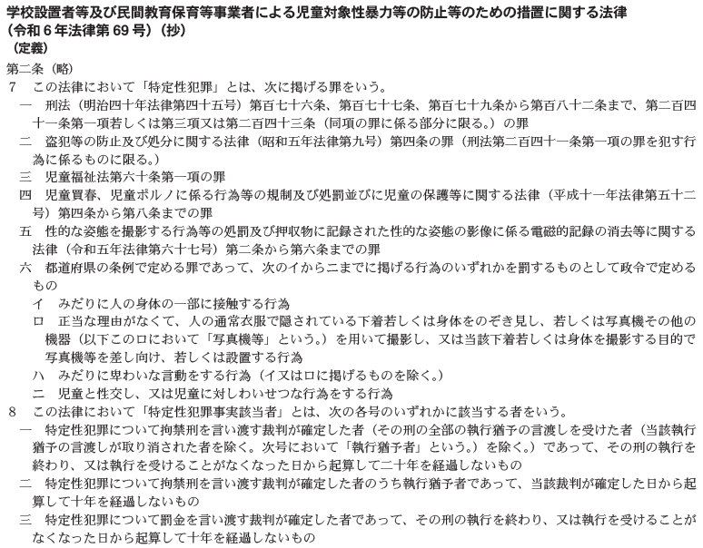

※令和９年度大分県公立学校教員採用選考試験実施要項のP13「10 合格者の行う手続等」の
（２）に記載している「戸籍情報の提出」については令和９年４月以降に行うので、
今回の手続きは不要である。手続の詳細は令和９年４月以降に新採用校を通じて連絡する。

